gang tay, khẩu trang..
 |  | ĐỀ XUẤT MUA HÀNG T10-2020 2020년10월 구매 요청서 |  |  |  |  |  |  |  | Người lập 작성자 | Kiểm tra 1 1 검토 | Kiểm tra 2 2 검토 | Phê duyệt 승인

NO | 요청일 <Ngày yêu cầu> | 품명Tên |  | 사용 계획 Kế hoạch sử dụng |  |  |  |  |  |  | 입고 요청 날짜 Ngày yêu cầu nhập kho | 사용 계획 Kế hoạch sử dụng | 비고 Ghi chú
 |  |  |  | 필요 수량 Số lượng cần sử dụng | PO 재고 Số lượng tồn PO |  | 재고 수량 Số lượng tồn |  | 발주수량 Số lượng đề xuất
1 | 5.10.2020 | Thảm dính bụi PS sticky mat 600*90 EA |  | 1,674 | 0 |  | 358 |  | 1,316 |  | 10.10.2020 | 05.10.2020~05.11.2020 |  |  |  | 976 | 764
2 | 5.10.2020 | Con lăn dính bụi / Sticky roller/스티키 롤러 20cm*17M Roll |  | 1,559 | 0 |  | 145 |  | 1,414 |  | 10.10.2020 | 05.10.2020~05.11.2020 |  |  |  |  |  | 185 | 85
3 | 5.10.2020 | Con lăn dính bụi / Sticky roller/스티키 롤러 15cm*17M Roll |  | 72 | 0 |  | 25 |  | 47 |  | 10.10.2020 | 05.10.2020~05.11.2020
4 | 5.10.2020 | TEM PVC (PVC LABEL) 100mm*65mm*100mm (1470EA/Roll) |  | 303 | 0 |  | 71 |  | 232 |  | 10.10.2020 | 05.10.2020~05.11.2020 |  |  |  | 148 | 92
5 | 5.10.2020 | Mực in tem (Ea) 라벨 잉크 |  | 116 | 0 |  | 51 |  | 65 |  | 10.10.2020 | 05.10.2020~05.11.2020 |  |  |  | 54 | 36
6 | 5.10.2020 | Cồn (Ancol) Nồng độ 99.9% (Lit) |  | 464 | 0 |  | 114 |  | 350 |  | 10.10.2020 | 05.10.2020~05.11.2020 |  |  |  | 270 | 210
7 | 5.10.2020 | Khăn lau PS PL3008 Claearoom wipers (Box) |  | 755 | 0 |  | 159 |  | 596 |  | 10.10.2020 | 05.10.2020~05.11.2020 |  |  |  | 272 | 208
8 | 5.10.2020 | Màng chít xanh (Roll) 녹색 포장 비닌 |  | 10 | 0 |  | 4 |  | 6 |  | 10.10.2020 | 05.10.2020~05.11.2020 |  |  |  |  |  | 34 | 11
9 | 5.10.2020 | Màng chít trắng (Roll) 하얀 포장 비닌 |  | 12 | 0 |  | 2 |  | 10 |  | 10.10.2020 | 05.10.2020~05.11.2020
10 | 5.10.2020 | TEM RYCLE 80MM*80MM*1000 (ea) |  | 10,517 | 0 |  | 1,000 |  | 9,517 |  | 10.10.2020 | 05.10.2020~05.11.2020
TÌNH HÌNH SỬ DỤNG 사용현황

NO | 품명 Tên | 총 누적 구매량 Tổng lượng đã mua hàng | 총 사용량 Lượng đã sử dụng | 지난 요청서 Đề xuất lần trước
 |  |  |  | 일 평균 사용량 Số lượng sử dụng/ Ngày | 입고 날짜 Ngày nhập kho | 수량 Số lượng | 재고수량 Số lượng tồn | 사용량 Số lượng sử dụng | 비고 Ghi chú |  |  |  |  | ngày | trung bình
1 | Thảm dính bụi PS sticky mat 600*90 EA | 7,371 | 7,013 | 37 EA (35DAY) | 01.09.2020 | 815 | 835 | 1,292 |  |  |  |  |  | 35 | 37
2 | Con lăn dính bụi / Sticky roller/스티키 롤러 20cm*17M Roll | 458 | 207 | 1 EA (35DAY) | 01.09.2020 | 89 | 91 | 35 |  |  |  |  |  | 35 | 1
3 | Con lăn dính bụi / Sticky roller/스티키 롤러 15cm*17M Roll | 358 | 69 | 1 EA (35DAY) | 01.09.2020 | 41 | 19 | 35 |  |  |  |  |  | 35 | 1 | 01.09.2020
4 | TEM PVC (PVC LABEL) 100mm*65mm*100mm (1470EA/Roll) | 1,087 | 942 | 2 EA (35DAY) | 01.09.2020 | 102 | 108 | 65 |  |  |  |  |  | 35 | 2
5 | Mực in tem (Ea) 라벨 잉크 | 367 | 296 | 1 EA (35DAY) | 01.09.2020 | 42 | 48 | 19 |  |  |  |  |  | 35 | 1
6 | Cồn (Ancol) Nồng độ 99.9% (Lit) | 2,653 | 2,649 | 12 EA (35DAY) | 01.09.2020 | 204 | 216 | 416 |  |  |  |  |  | 35 | 12
7 | Khăn lau PS PL3008 Claearoom wipers (Box) | 2,489 | 2,487 | 06.07.2020 | 01.09.2020 | 272 | 238 | 508 |  |  |  |  |  | 35 | 15
8 | Màng chít xanh (Roll) 녹색 포장 비닌 | 118 | 118 | 1.1 EA (35DAY) | 01.09.2020 | 13 | 26 | 39 |  |  |  |  |  | 35 | 1.1
9 | Màng chít trắng (Roll) 하얀 포장 비닌 | 105 | 105 | 1.2 EA (35DAY) | 01.09.2020 | 15 | 27 | 42 |  |  |  |  |  | 35 | 1.2
10 | TEM RYCLE 80MM*80MM*1000 (ea) | 5000 | 1,000 | 157.1 EA (35DAY) | 01.09.2020 | 500 | 5,000 | 5,500 |  |  |  |  |  | 35 | 157.1
 |  |  |  |  |  |  |  |  |  |  |  |  |  |  | #DIV/0!

+găng tay + line tape
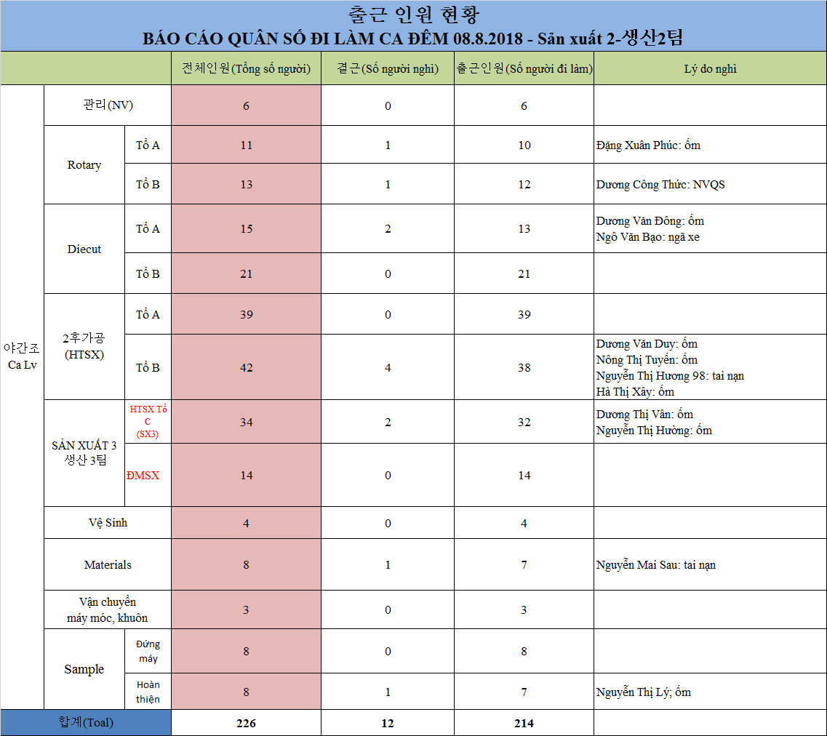
CHI TIẾT YÊU CẦU MUA HÀNG T10-2020 2020년 10월 구매요청서 상세내역

Bộ phận đề xuất: 요청 부서 |  | SẢN XUẤT
NO | Tên - Kích thước - Đơn vị 품명-치수-단위 | 구분 Phân loại | 4 week 평균 사용량 | 재고수량 Số lượng tồn | 발주수량 Số lượng đề xuất | 사용계획 수량 Số lượng sử dụng | 총 재고 수량 Số lượng tồn | Ghi chú | 
1 | 테이프 Thảm dính bụi PS sticky mat 600*90 EA | 생 산 용 | 3,117 | 987 | 2,130 | 3,117 | 0 | 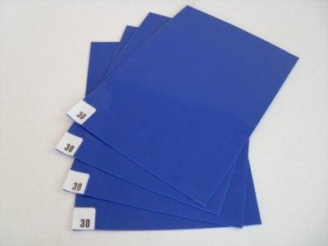

2 | Con lăn dính bụi / Sticky roller/스티키 롤러 20cm*17M Roll | 생 산 용 | 1,559 | 145 | 1,414 | 1,559 | 0 | 

3 | Con lăn dính bụi / Sticky roller/스티키 롤러 15cm*17M Roll | 생 산 용 | 72 | 25 | 47 | 72 | 0

3 | 알코올 Cồn (Ancol) Nồng độ 99.9% (Lit) | 생 산 용 | 464 | 114 | 350 | 464 | 0

4 | 걸레 Khăn lau PS PL3008 Claearoom wipers (Box) | 생 산 용 | 755 | 159 | 596 | 755 | 0 | 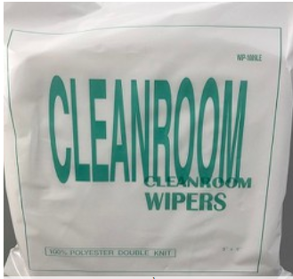

5 | Tem PVC(PVC LABEL) 100X65 mm*100m (Roll) | 반제품 라벨 | 303 | 71 | 232 | 303 | 0 |  

6 | 라벨 인쇄하는 잉크 Mực in tem (Ea) | 생 산 용 | 116 | 51 | 65 | 116 | 0

7 | Màng chít xanh (Roll) 녹색 포장 비닌 | 생 산 용 | 10 | 4 | 6 | 10 | 0 | 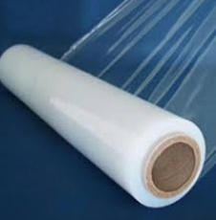

8 | Màng chít trắng (Roll) 하얀 포장 비닌 | 생 산 용 | 12 | 2 | 10 | 12 | 0

8 | TEM RYCLE 80MM*80MM*1000 (ea) | 생 산 용 | 10,517 | 1,000 | 9,517 | 10,517 | 0

